OB 1
OBRAZEC ŠT. 1: ŠPORTNI PROGRAMI |  |  |  |  |  |  |  |  |  |  |  |  |  |  |  |  |  | ČE JE VEČ SKUPIN, SKOPIRAJ LIST!
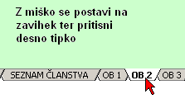
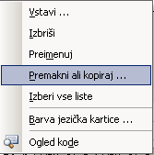
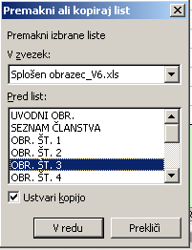
Naziv izvajalca: |  |  |  | IME KLUBA/DRUŠTVA

Program: |  |  |  | Prostočasna športna vzgoja otrok in mladine

Podatki o programu
Naziv programa: |  |  |  |  |  | program 1
Skupno število vključenih v program:
Trajanje programa (ur/leto oz. sezona):
Nivo tekmovanja:

Strokovni kader
Izvajalec programa: |  |  |  |  | Strokovni naziv: |  |  |  |  |  |  | Usposobljenost:
Janez Novak 1 |  |  |  |  | nogometni trener 3 |  |  |  |  |  |  | Usposobljen strokovni kader
Janez Novak 2 |  |  |  |  |  |  |  |  |  |  |  | Izobražen strokovni kader
Janez Novak 6 |  |  |  |  |  |  |  |  |  |  |  | Izobražen strokovni kader
Milena Novka 13

Struktura in število udeleženih v programu
spol/skup. | 6- | 6 | 7 | 8 | 9 | 10 | 11 | 12 | 13 | 14 | 15 | 16 | 17 | 18 | 19 | 20 | 21+
občan
neobčan
skupaj

Razred in število rangiranih:
kateg. športnik - mladinski razred
kateg. športnik - državni razred
kateg. športnik - perspektivni razred
kateg. športnik - mednarodni razred
kateg. športnik - svetovni razred
kateg. športnik - olimpijski razred

Urnik vadbe
dan |  | ura |  |  | kraj – mesto vadbe

Potrebno število ur uporabe prostora:
Lokacija prostora:

Kratek vsebinski in organizacijski opis programa

